Sheet1
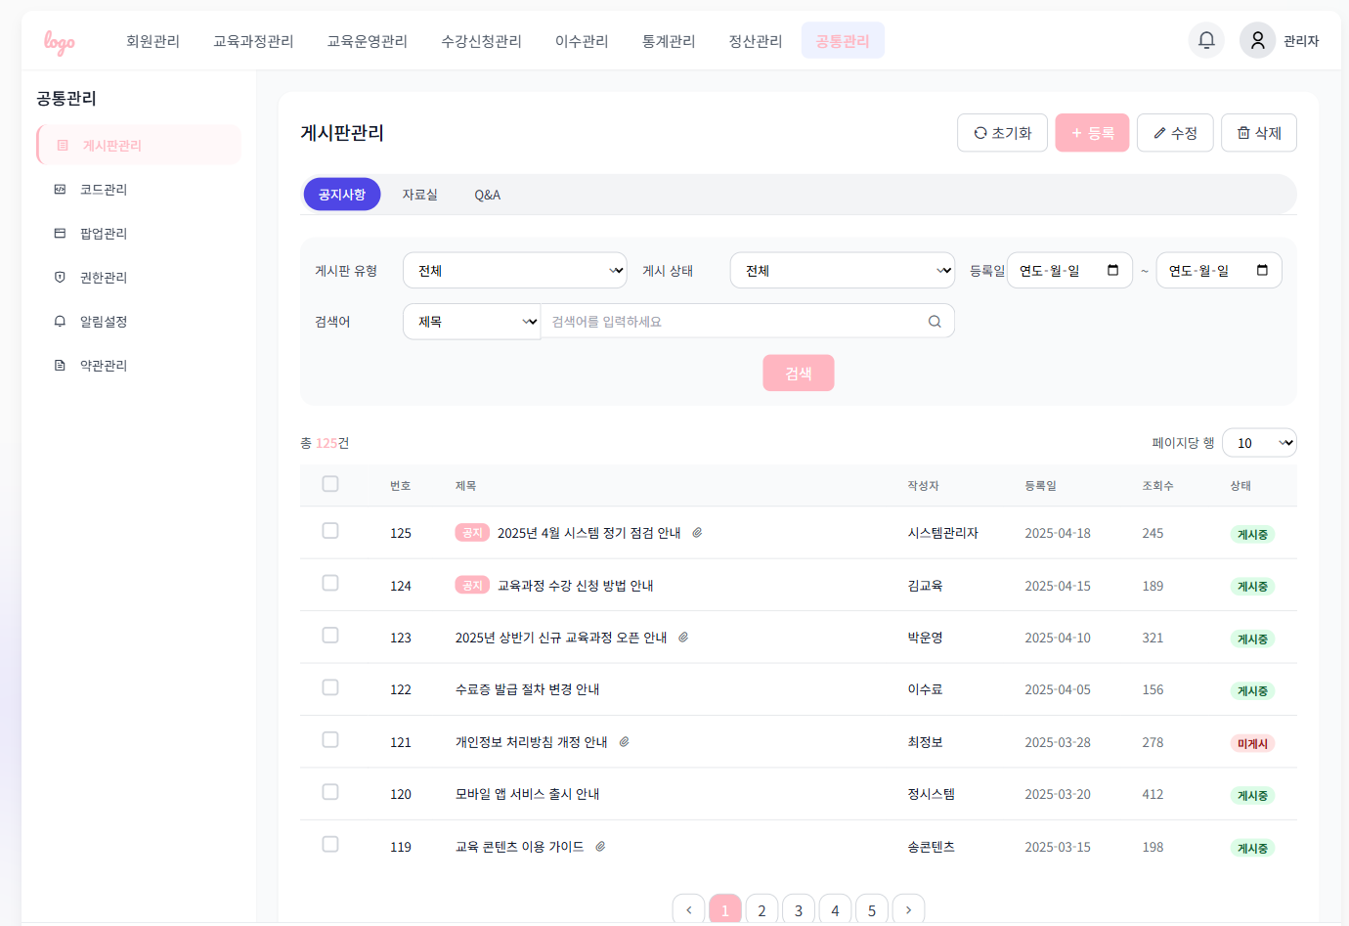
화면 ID | 화면 이름 | 화면 흐름 설명
UI-CM-101 | 공지사항 목록 조회 화면 | 화면 진입 시 공지사항 탭이 기본으로 활성화됨
UI-CM-101 | 공지사항 목록 조회 화면 | 자료실/Q&A 탭 클릭 시 해당 카테고리의 게시물 리스트로 전환됨 (비동기 처리)
UI-CM-101 | 공지사항 목록 조회 화면 | 검색 조건(유형/상태/기간/키워드) 선택 후 검색 시 해당 조건의 결과 리스트 출력
UI-CM-101 | 공지사항 목록 조회 화면 | 검색 조건 입력 없이 검색 시 전체 게시물 조회
UI-CM-101 | 공지사항 목록 조회 화면 | 등록 버튼 클릭 시 등록 화면(또는 모달) 진입 → 등록 후 리스트 갱신됨
UI-CM-101 | 공지사항 목록 조회 화면 | 수정 버튼 클릭 시 체크박스 선택 항목이 1건일 경우 수정 화면 진입
UI-CM-101 | 공지사항 목록 조회 화면 | 수정 버튼 클릭 시 2건 이상 선택한 경우 경고 메시지 노출
UI-CM-101 | 공지사항 목록 조회 화면 | 삭제 버튼 클릭 시 선택 항목 삭제 후 리스트 재조회, 실패 시 오류 메시지 출력
UI-CM-101 | 공지사항 목록 조회 화면 | 페이지 번호 클릭 시 해당 페이지의 결과로 리스트 변경 (필터 조건 유지)
UI-CM-101 | 공지사항 목록 조회 화면 | 초기화 버튼 클릭 시 모든 필터 조건이 초기화되며 전체 게시물 재조회
UI-CM-101 | 공지사항 목록 조회 화면 | 등록일 필터의 시작일이 종료일보다 늦을 경우 에러 메시지 표시
UI-CM-101 | 공지사항 목록 조회 화면 | 로그인되지 않은 사용자가 접근 시 로그인 화면으로 리다이렉트

Sheet2
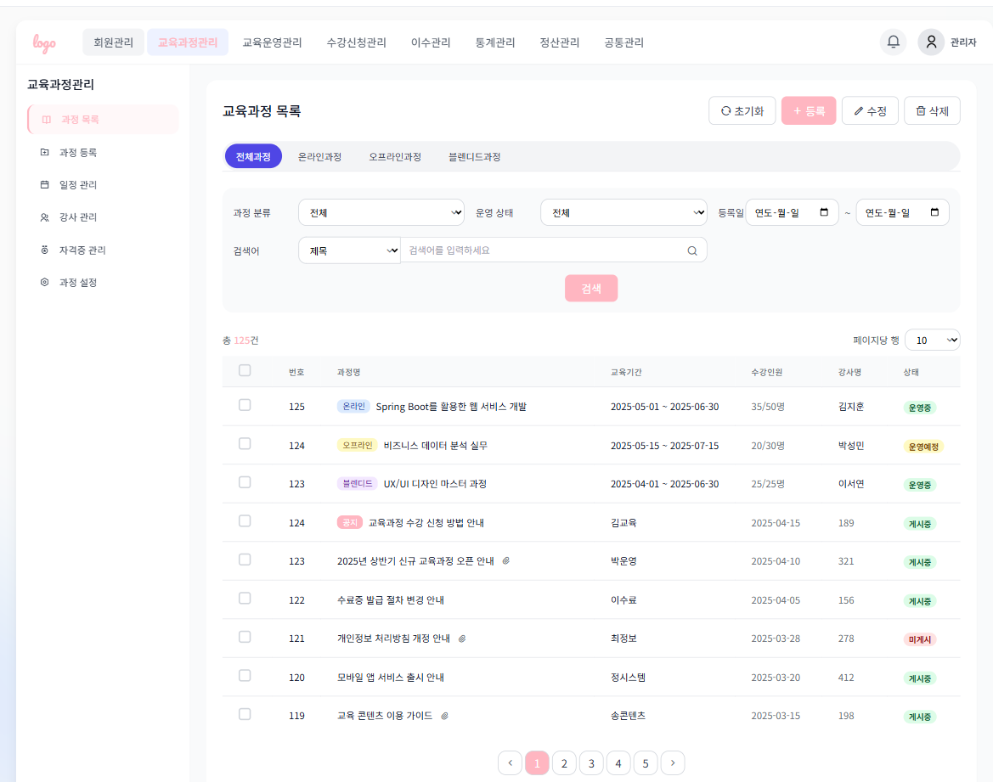
화면 ID | 화면 이름 | 화면 흐름 설명
UI-CM-102 | 교육과정 목록 화면 | 화면 진입 시 전체과정 탭이 기본 활성화됨
UI-CM-102 | 교육과정 목록 화면 | 온라인/오프라인/블렌디드 탭 클릭 시 해당 유형으로 리스트 전환됨 (비동기 처리)
UI-CM-102 | 교육과정 목록 화면 | 검색 조건(유형/운영상태/제목/기간) 선택 후 검색 시 해당 조건으로 결과 조회
UI-CM-102 | 교육과정 목록 화면 | 등록 버튼 클릭 시 등록 화면으로 이동됨
UI-CM-102 | 교육과정 목록 화면 | 수정 버튼 클릭 시 체크된 항목이 1건일 경우 수정 화면 진입
UI-CM-102 | 교육과정 목록 화면 | 삭제 버튼 클릭 시 체크된 항목들 삭제 요청 후 리스트 재조회
UI-CM-102 | 교육과정 목록 화면 | 페이지 번호 클릭 시 해당 페이지의 결과로 리스트 갱신 (조건 유지)
UI-CM-102 | 교육과정 목록 화면 | 초기화 버튼 클릭 시 모든 필터 조건 초기화 및 전체 리스트 조회

Sheet3
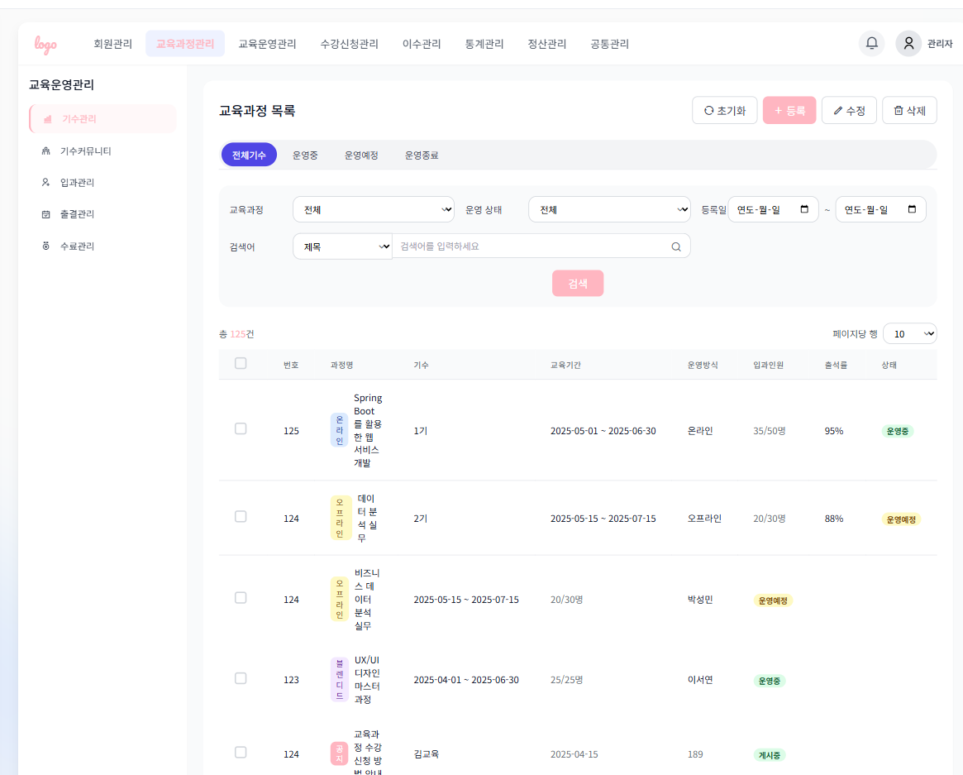
화면 ID | 화면 이름 | 화면 흐름 설명
UI-CM-103 | 교육과정 목록 (기수관리) | 화면 진입 시 전체기수 탭이 기본 활성화됨
UI-CM-103 | 교육과정 목록 (기수관리) | 탭 클릭 시 선택된 상태의 교육기수 리스트만 출력됨 (비동기)
UI-CM-103 | 교육과정 목록 (기수관리) | 필터/검색 조건 입력 후 검색 시 해당 조건 결과 출력
UI-CM-103 | 교육과정 목록 (기수관리) | 등록 버튼 클릭 시 교육기수 등록 화면으로 이동
UI-CM-103 | 교육과정 목록 (기수관리) | 수정 버튼 클릭 시 체크된 항목이 1건일 경우 수정 가능
UI-CM-103 | 교육과정 목록 (기수관리) | 삭제 버튼 클릭 시 체크된 항목 삭제 요청 후 리스트 갱신
UI-CM-103 | 교육과정 목록 (기수관리) | 페이지 버튼 클릭 시 해당 페이지로 리스트 전환됨

